상품제안서
미치코런던 75*8K 풀카본 초경량 골프우산 | 상품코드: S26548

 |  |  |  |  |  |  | 02-713-8555 | www.synergygift.co.kr
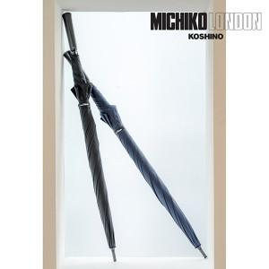

【상세/제작정보】

【인쇄/포장옵션】 | 실크, 원단1도인쇄 / 포장불가능

【공급단가】 | 수량 | 5~ | 100~ | 300~ | 500~ | 1,000~
*VAT별도 | 단가 | 93,750원 | 91,500원 | 87,750원 | 85,500원 | 83,250원

【상품 URL】 | https://www.synergygift.co.kr:443/src/goods_detail.php?gdno=26548

